汇总清单20240817
盐城市亭湖区人民医院医疗辅助配套设施配置清单
序号 | 区域 | 款式要求（可自行设计） | 名称 | 规格 | 单位 | 数量 | 单价 | 小计 | 材质要求（可补充）
1 | 治疗室、置管室 | 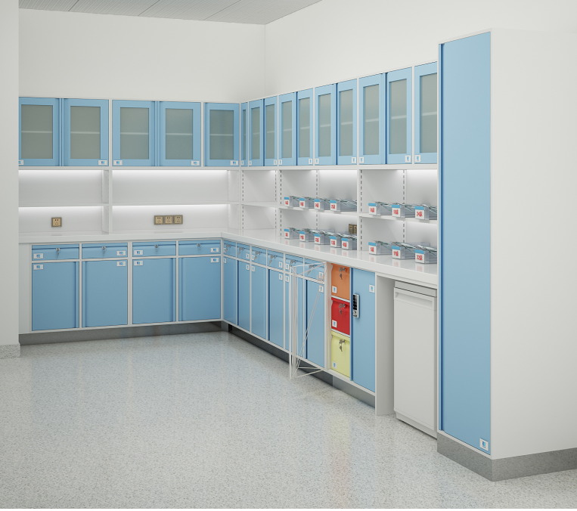 | 医用无菌上柜（玻璃开门） | *350*550 | 米 | 89.64 |  |  | 1、柜体、门板：采用优质电解钢板。钢板厚度1.0mm。 2、台面：采用医用亚克力人造石，材料厚度≥1.2cm，边缘加厚40mm。 3、表面处理：环保室内型环氧树脂静电粉末喷涂。 4、五金配件:叶片转舌锁，锁体锌合金，医用走珠滑轨，双叠全拉带定位结构，液压缓冲不锈钢铰链。 4、五金配件:叶片转舌锁，锁体锌合金，医用走珠滑轨，双叠全拉带定位结构，优质冷热高抛感应水龙头，304不锈钢一体铸造成型水槽，液压缓冲不锈钢铰链。
2 |  |  | 可调节输液篮柜 | *350*600 | 米 | 89.64
3 |  |  | 下柜 | *600*850 | 米 | 86.04
4 |  |  | 台面 | *600*40 | 米 | 100.08
5 |  |  | 高危药品柜 | 800*600*850 | 个 | 12
6 |  |  | 输液柜 | 520*650*2000 | 组 | 12
7 |  |  | 不锈钢台盆 |  | 个 | 14
8 |  |  | 有机玻璃挡水 | 700*500*380 | 个 | 14
9 |  |  | 感应式高抛水龙头 |  | 个 | 14
10 | 处置室 |  | 医用无菌上柜（平板开门） | *350*550 | 米 | 34.2 |  |  | 1、柜体、门板：采用优质电解钢板。钢板厚度1.0mm。 2、台面：采用医用亚克力人造石，材料厚度≥1.2cm，边缘加厚40mm。 3、表面处理：环保室内型环氧树脂静电粉末喷涂。 4、五金配件:叶片转舌锁，锁体锌合金，医用走珠滑轨，双叠全拉带定位结构，优质冷热高抛感应水龙头，304不锈钢一体铸造成型水槽，液压缓冲不锈钢铰链。 5、处置垃圾柜配置脚踏式。
11 |  |  | 可调节输液篮柜 | *350*600 | 米 | 34.2
12 |  |  | 脚踏（平移式）处置柜 | 500*600*850 | 组 | 59
13 |  |  | 下柜 | *600*850 | 米 | 13.2
14 |  |  | 台面 | *600*40 | 米 | 44.25
15 |  |  | 不锈钢台盆 |  | 个 | 12
16 |  |  | 有机玻璃挡水 | 700*500*380 | 个 | 12
17 |  |  | 高抛水龙头（脚踏式） |  | 个 | 12
18 | 清创换药室 |  | 医用无菌上柜（玻璃开门） | *350*550 | 米 | 1.8 |  |  | 1、柜体、门板：采用优质电解钢板。钢板厚度1.0mm。 2、台面：采用医用亚克力人造石，材料厚度≥1.2cm，边缘加厚40mm。 3、表面处理：环保室内型环氧树脂静电粉末喷涂。 4、五金配件:叶片转舌锁，锁体锌合金，医用走珠滑轨，双叠全拉带定位结构，液压缓冲不锈钢铰链。
19 |  |  | 可调节输液篮柜 | *350*600 | 米 | 1.8
20 |  |  | 下柜 | *600*850 | 米 | 0.8
21 |  |  | 台面 | *600*40 | 米 | 1.8
22 |  |  | 脚踏翻盖式处置柜 | 500*600*850 | 组 | 2
23 |  |  | 不锈钢台盆 |  | 个 | 1
24 |  |  | 有机玻璃挡水 | 700*500*380 | 个 | 1
25 |  |  | 感应式高抛水龙头 |  | 个 | 1
26 | 母婴室 |  | 医用无菌上柜（玻璃开门） | *350*550 | 米 | 5.6 |  |  | 1、柜体、门板：采用优质电解钢板。钢板厚度1.0mm。 2、台面：采用医用亚克力人造石，材料厚度≥1.2cm，边缘加厚40mm。 3、表面处理：环保室内型环氧树脂静电粉末喷涂。 4、五金配件:叶片转舌锁，锁体锌合金，医用走珠滑轨，双叠全拉带定位结构，液压缓冲不锈钢铰链。
27 |  |  | 可调节输液篮柜 | *350*600 | 米 | 5.6
28 |  |  | 下柜 | *600*850 | 米 | 5.13
29 |  |  | 台面 | *600*40 | 米 | 5.73
30 |  |  | 不锈钢台盆 |  | 个 | 1
31 |  |  | 有机玻璃挡水 | 700*500*380 | 个 | 1
32 |  |  | 感应式高抛水龙头 |  | 个 | 1
33 | 配餐间 |  | 配餐柜上柜 | *350*850 | 米 | 24.6 |  |  | 1、柜体、门板：采用优质电解钢板。钢板厚度1.0mm。 2、台面：采用医用亚克力人造石，材料厚度≥1.2cm，边缘加厚40mm。 3、表面处理：环保室内型环氧树脂静电粉末喷涂。 4、五金配件:叶片转舌锁，锁体锌合金，医用走珠滑轨，双叠全拉带定位结构，液压缓冲不锈钢铰链。
34 |  |  | 配餐柜下柜（开门柜、无抽屉） | *600*850 | 米 | 24.6
35 |  |  | 配餐柜台面 | *600*40 | 米 | 29.7
36 |  |  | 不锈钢台盆 |  | 个 | 9
37 |  |  | 冷热高抛感应水龙头 |  | 个 | 9
38 | 污洗间 |  | 污洗柜 | 800*600*1100 | 米 | 18 |  |  | 1、柜体：采用国标SUS304不锈钢，厚度≥1.0mm。整体采用电阻焊接工艺，没有外露焊点。 2、配置：冷热双控水龙头
39 |  |  | 冷热双控水龙头 |  | 个 | 18
40 |  |  | 拖把池 | 1100*600*1800 | 米 | 21.5
41 |  |  | 普通水龙头 |  | 个 | 15
42 |  |  | 拖把架 | 1000*500*1800 | 个 | 1.8
43 | 清创室 |  | 高背刷手池 | *600*1800 | 米 | 1.8 |  |  | 柜体：采用国标SUS304不锈钢，厚度≥1.0mm。整体采用电阻焊接工艺，没有外露焊点。 配置：感应式高抛水龙头。
44 |  |  | 感应式高抛水龙头 | 常规 | 个 | 2
45 |  |  | 自动给皂器 | 常规 | 个 | 1
46 |  |  | 镜子 | 常规 | 块 | 2
47 |  |  | LED面板灯 | 常规 | 只 | 2
合计 |  |  |  |  |  |  | 万元
公司名称（盖章）：

日 期：

